Sheet1
A10 tanlanma

3 | 5 | 6 | 8 | 4 | 7 | 2 | 7 | 7 | 3 | 7 | 4 | 4 | 5 | 4 | 4 | 5 | 2 | 4 | 4 | 5
2 | 4 | 8 | 8 | 4 | 6 | 5 | 9 | 4 | 0 | 4 | 4 | 4 | 9 | 3 | 3 | 2 | 1 | 5 | 2 | 5
5 | 3 | 4 | 4 | 7 | 8 | 9 | 11 | 4 | 5 | 2 | 5 | 7 | 6 | 1 | 2 | 5 | 6 | 3 | 1 | 2
6 | 7 | 3 | 3 | 2 | 5 | 4 | 8 | 2 | 6 | 5 | 9 | 5 | 5 | 2 | 8 | 3 | 6 | 4 | 6 | 6
6 | 8 | 7 | 3 | 3 | 7 | 3

N=88 | Birinchi oraliq boshi 0 |  |  | oraliq uzunligi 1

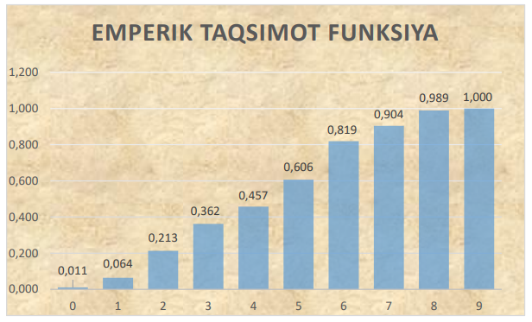
 | xi | ni | ni/n | Yigma chastota | (xi-c)/k | (xi-c)*ni/k | ((xi-c)/k^2) | ((xi-c)/k^2)*ni
 | 0 | 2 | 0.022727272727 | 0.02273 | -6 | -12 | 36 | 72
 | 1 | 3 | 0.034090909091 | 0.05692 | -5 | -15 | 25 | 75
 | 2 | 12 | 0.13636363636 | 0.1938 | -4 | -48 | 16 | 192
 | 3 | 13 | 0.14772727273 | 0.34091 | -3 | -39 | 9 | 117
 | 4 | 17 | 0.19318181818 | 0.53409 | -2 | -34 | 4 | 68
 | 5 | 15 | 0.17045454545 | 0.70455 | -1 | -15 | 1 | 15
 | 6 | 10 | 0.11363636364 | 0.81818 | 0 | 0 | 0 | 0
 | 7 | 9 | 0.10227272727 | 0.92046 | 1 | 9 | 1 | 9
 | 8 | 7 | 0.079545454545 | 0.98864 | 2 | 14 | 4 | 28
 | 9 | 1 | 0.011363636364 | 1 | 3 | 3 | 9 | 9
 |  |  |  |  |  | -137 |  | 585
 |  | 88 | 1

Variatsion qator poligoni
Variatsion qator Gistogrammasi

 |  |  |  | Tanlanmaning O'rta qiymati

 |  |  |  | X=4.5

 |  |  |  | Tanlanmaning Dispersiyasi

 |  |  | S^2= | 4.9128205128

 |  |  |  | Tanlanmaning O'rtacha kvadratik chetlanishi

 |  |  | S= | 2.235

 |  |  |  | Moda | 4

 |  |  |  | Mediana | 4

